상품제안서
파스텔라 버클형 10K 3단 자동 거꾸로 양우산 | 상품코드: S47189

 |  |  |  |  |  |  | 02-713-8555 | www.synergygift.co.kr
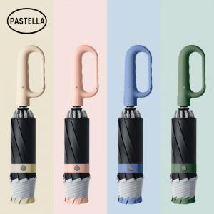

【상세/제작정보】 | <span style="font-size: 18.6667px;">※ 칼라인쇄 별도문의 바랍니다.</span>

【인쇄/포장옵션】 | 손잡이1도, 원단1도 / 포장불가능

【공급단가】 | 수량 | 30~ | 100~ | 300~ | 1,000~ | 3,000~
*VAT별도 | 단가 | 13,200원 | 12,300원 | 11,700원 | 11,400원 | 11,200원

【상품 URL】 | https://www.synergygift.co.kr:443/src/goods_detail.php?gdno=47189

